CollectiveAccess
Image | Object | Description | Date
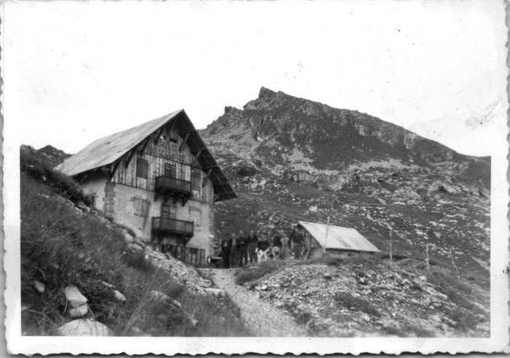 | Photos au Grenairon (55-003) | Photos au Grenairon
 | Photos au Grenairon (51-043) | Photos au Grenairon
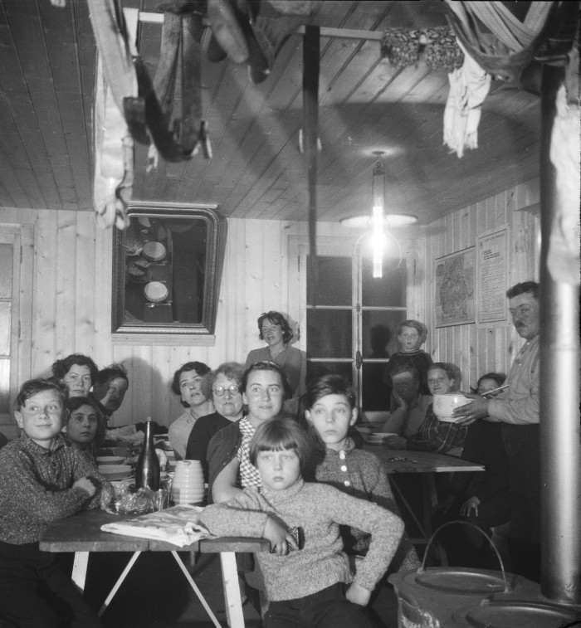 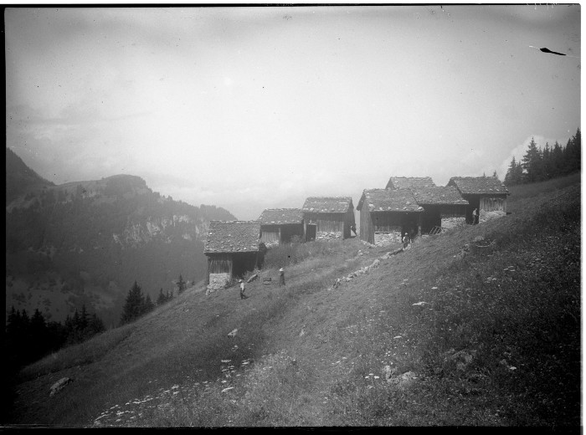 | Photo des chalets des Crépines (51-036) | Photo des chalets des Crépines
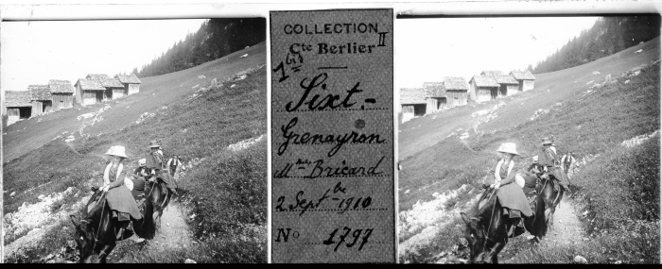 | Photo aux Crépines - 1910 (51-023) | Photo aux Crépines le 2 septembre 1910 Deux femmes sont à cheval en amazone
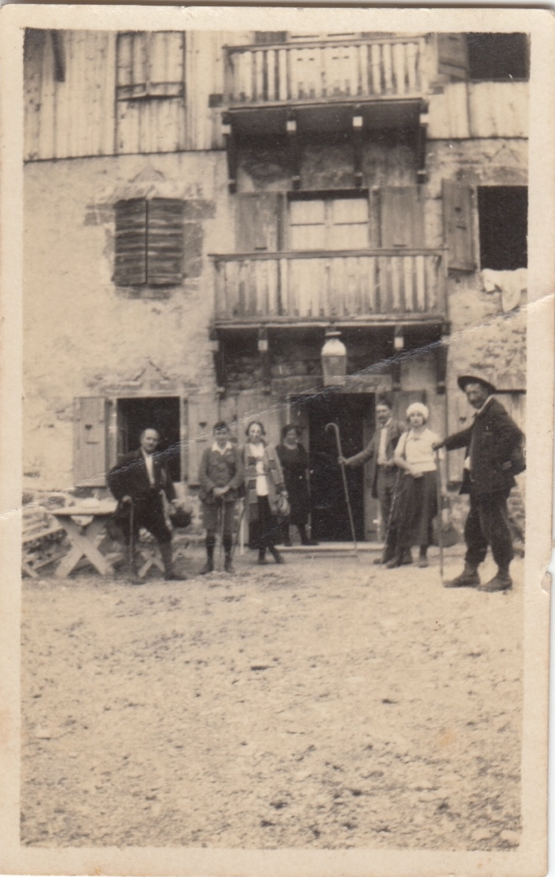
 | Photo au chalet du Buet par Joseph Riondel, guide (3-071) | Photo au chalet du Buet par Joseph Riondel, guide
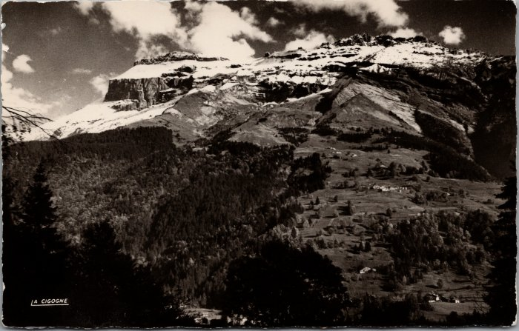 | Le Grenairon vu des Tines (21-016) | Le Grenairon vu des Tines Edition la Cigogne
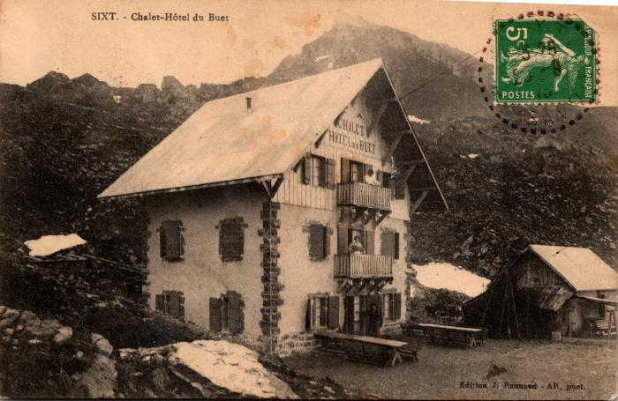 | Photo du Chalet Hôtel du Buet - Grenairon (2-597) | Photo du Chalet Hôtel du Buet - Grenairon
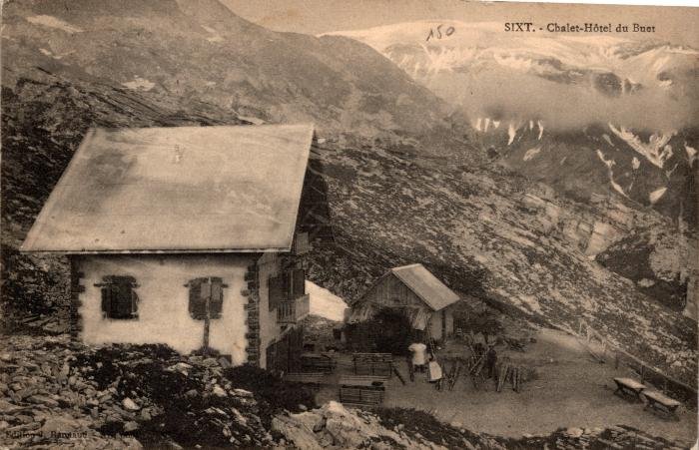 | Chalet- Hôtel du Buet - Grenairon (2-591) | Chalet- Hôtel du Buet - Grenairon
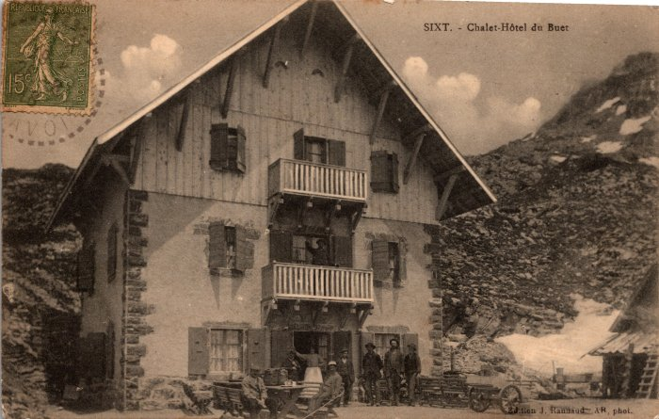 | Photo devant le chalet-hotel du Buet au Grenairon (2-589) | Photo devant le chalet-hotel du Buet au Grenairon
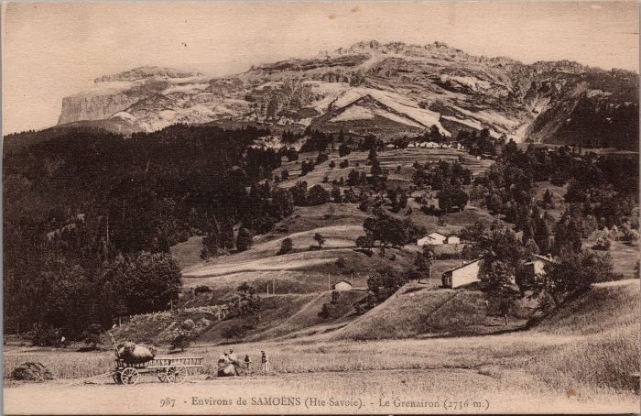 | Vue sur le Grenairon (2-2841) | Vue sur le Grenairon
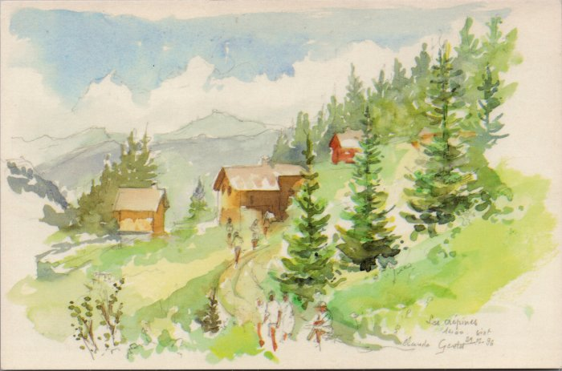 | Carte postale, aquarelle des Crépines (2-2528) | Carte postale, aquarelle de Claude GENTET des Crépines 1996
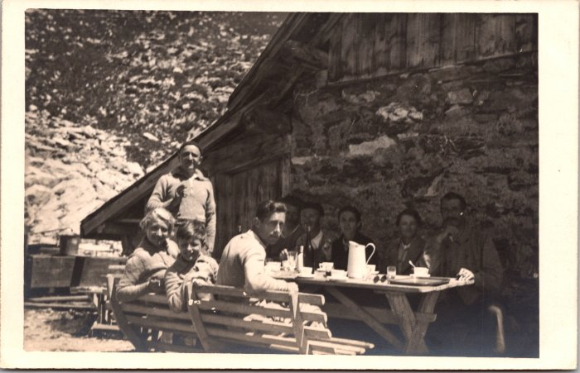 | Photos au Grenairon le 23 juillet 1937 (2-1622) | Photos au Grenairon le 23 juillet 1937

